onsdag 19 Augusti

Musik med Tomas

Gruppnamn | Antal | Summa
 |  | 0 | Ingen anmäld
 |  | 0 | Ingen anmäld
 |  | 0 | Ingen anmäld
 |  | 0 | Ingen anmäld
 |  | 0 | Ingen anmäld
 |  | 0 | Ingen anmäld
 |  | 0 | Ingen anmäld
 |  | 0 | Ingen anmäld
 |  | 0 | Ingen anmäld | Plats: Matsalen Ribbingsgatan 11
 |  | 0 | Ingen anmäld | Tid: 13.00 - 14.30
 |  | 0 | Ingen anmäld
 |  | 0 | Ingen anmäld
 |  | 0 | Ingen anmäld
 |  | 0 | Ingen anmäld
 |  | 0 | Ingen anmäld | OBS! Max antal anmälningar 65 st
 |  | 0 | Ingen anmäld
 |  | 0 | Ingen anmäld
 |  | 0 | Ingen anmäld
 |  | 0 | Ingen anmäld
 |  | 0 | Ingen anmäld
 |  | 0 | Ingen anmäld
 |  | 0 | Ingen anmäld
 |  | 0 | Ingen anmäld
 |  | 0 | Ingen anmäld
 |  | 0 | Ingen anmäld
 |  | 0 | Ingen anmäld
 |  | 0 | Ingen anmäld
 |  | 0 | Ingen anmäld
 |  | 0 | Ingen anmäld
 |  | 0 | Ingen anmäld
 |  | 0 | Ingen anmäld
Totalsumma |  |  | 0

Fika Bit: 10 kronor Kaffe: gratis för deltagare, personal 5 kronor

torsdag 27 augusti
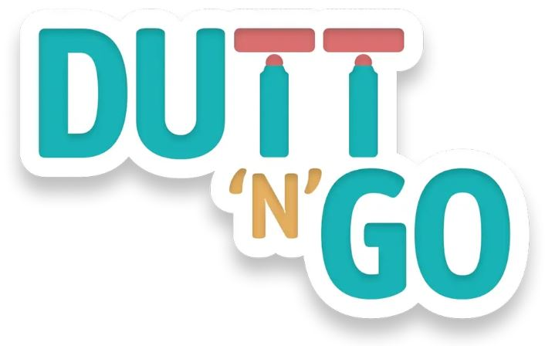
Dutt'n Go

Gruppnamn | Antal | Summa
 |  | 0 | Ingen anmäld
 |  | 0 | Ingen anmäld
 |  | 0 | Ingen anmäld
 |  | 0 | Ingen anmäld
 |  | 0 | Ingen anmäld
 |  | 0 | Ingen anmäld
 |  | 0 | Ingen anmäld
 |  | 0 | Ingen anmäld
 |  | 0 | Ingen anmäld | Plats: Matsalen Ribbingsgatan 11
 |  | 0 | Ingen anmäld | Tid: 13.00 - 14.30
 |  | 0 | Ingen anmäld
 |  | 0 | Ingen anmäld
 |  | 0 | Ingen anmäld
 |  | 0 | Ingen anmäld
 |  | 0 | Ingen anmäld | OBS! Max antal anmälningar 65 st
 |  | 0 | Ingen anmäld
 |  | 0 | Ingen anmäld
 |  | 0 | Ingen anmäld
 |  | 0 | Ingen anmäld
 |  | 0 | Ingen anmäld
 |  | 0 | Ingen anmäld
 |  | 0 | Ingen anmäld
 |  | 0 | Ingen anmäld
 |  | 0 | Ingen anmäld
 |  | 0 | Ingen anmäld
 |  | 0 | Ingen anmäld
 |  | 0 | Ingen anmäld
 |  | 0 | Ingen anmäld
 |  | 0 | Ingen anmäld
 |  | 0 | Ingen anmäld
 |  | 0 | Ingen anmäld
Totalsumma |  |  | 0

Fika Bit:10 kronor Kaffe: gratis för deltagare, personal 5 kronor

onsdag 2 september

Karaoke

Gruppnamn | Antal | Summa
 |  | 0 | Ingen anmäld
 |  | 0 | Ingen anmäld
 |  | 0 | Ingen anmäld
 |  | 0 | Ingen anmäld
 |  | 0 | Ingen anmäld
 |  | 0 | Ingen anmäld
 |  | 0 | Ingen anmäld
 |  | 0 | Ingen anmäld
 |  | 0 | Ingen anmäld | Plats: Matsalen Ribbingsgatan 11
 |  | 0 | Ingen anmäld | Tid: 13.00 - 14.30
 |  | 0 | Ingen anmäld
 |  | 0 | Ingen anmäld
 |  | 0 | Ingen anmäld
 |  | 0 | Ingen anmäld
 |  | 0 | Ingen anmäld
 |  | 0 | Ingen anmäld
 |  | 0 | Ingen anmäld
 |  | 0 | Ingen anmäld
 |  | 0 | Ingen anmäld | OBS! Max antal anmälningar 65 st
 |  | 0 | Ingen anmäld
 |  | 0 | Ingen anmäld
 |  | 0 | Ingen anmäld
 |  | 0 | Ingen anmäld
 |  | 0 | Ingen anmäld
 |  | 0 | Ingen anmäld
 |  | 0 | Ingen anmäld
 |  | 0 | Ingen anmäld
 |  | 0 | Ingen anmäld
 |  | 0 | Ingen anmäld
 |  | 0 | Ingen anmäld
 |  | 0 | Ingen anmäld
Totalsumma |  |  | 0

Fika Bit: 10 kronor Kaffe: gratis för deltagare, personal 5 kronor

torsdag 22 oktober

FN-dagen Bildspel

Gruppnamn | Antal | Summa
 |  | 0 | Ingen anmäld
 |  | 0 | Ingen anmäld
 |  | 0 | Ingen anmäld
 |  | 0 | Ingen anmäld
 |  | 0 | Ingen anmäld
 |  | 0 | Ingen anmäld
 |  | 0 | Ingen anmäld
 |  | 0 | Ingen anmäld
 |  | 0 | Ingen anmäld | Plats: Matsalen Ribbingsgatan 11
 |  | 0 | Ingen anmäld | Tid: 13.00 - 14.30
 |  | 0 | Ingen anmäld
 |  | 0 | Ingen anmäld
 |  | 0 | Ingen anmäld
 |  | 0 | Ingen anmäld
 |  | 0 | Ingen anmäld | OBS! Max antal anmälningar 65 st
 |  | 0 | Ingen anmäld
 |  | 0 | Ingen anmäld
 |  | 0 | Ingen anmäld
 |  | 0 | Ingen anmäld
 |  | 0 | Ingen anmäld
 |  | 0 | Ingen anmäld
 |  | 0 | Ingen anmäld
 |  | 0 | Ingen anmäld
 |  | 0 | Ingen anmäld
 |  | 0 | Ingen anmäld
 |  | 0 | Ingen anmäld
 |  | 0 | Ingen anmäld
 |  | 0 | Ingen anmäld
 |  | 0 | Ingen anmäld
 |  | 0 | Ingen anmäld
 |  | 0 | Ingen anmäld
Totalsumma |  |  | 0

Fika Bit:10 kronor Kaffe: gratis för deltagare, personal 5 kronor

